Sheet1
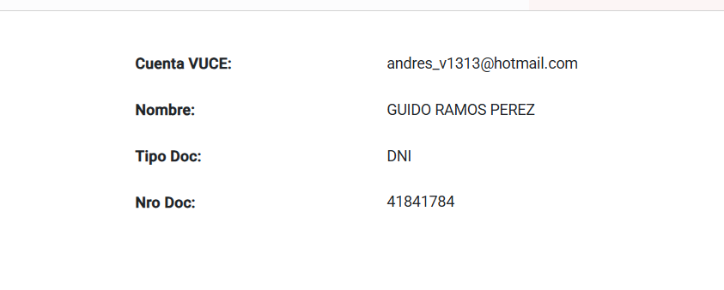
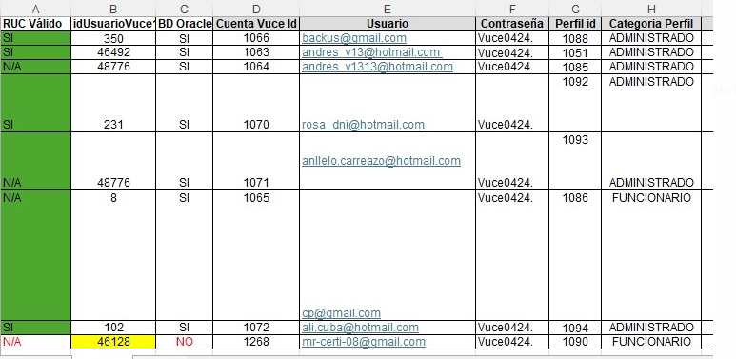
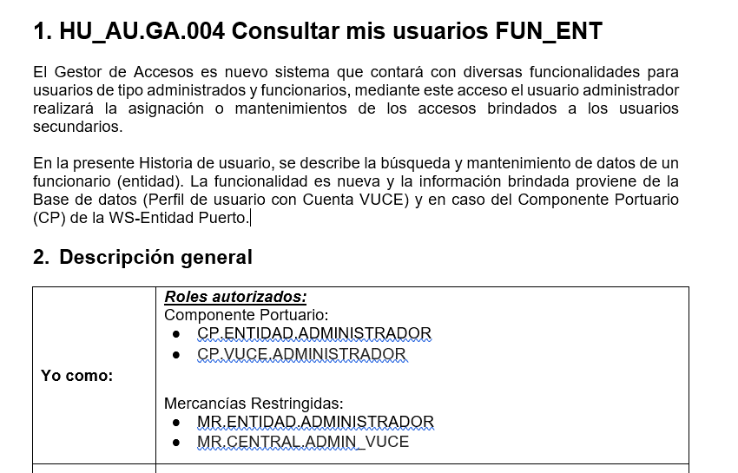
Cuenta Vuce Id | Usuario | Contraseña | Perfil id | Categoria Perfil | Tipo Perfil | Tipo Persona | Tipo Persona Principal | Rol por defecto | Roles
1066 | backus@gmail.com | Vuce0424. | 1088 | ADMINISTRADO | PRINCIPAL | JURIDICA | JURIDICA | PRINCIPAL | MR.USUARIO.PRINCIPAL | RUC | 20962996329
1063 | andres_v13@hotmail.com | Vuce0424. | 1051 | ADMINISTRADO | PRINCIPAL | NATURAL CON RUC | NATURAL CON RUC | PRINCIPAL | MR.USUARIO.PRINCIPAL
1064 | andres_v1313@hotmail.com | Vuce0424. | 1085 | ADMINISTRADO | PRINCIPAL | NATURAL | NATURAL | PRINCIPAL | MR.USUARIO.PRINCIPAL
1070 | rosa_dni@hotmail.com | Vuce0424. | 1092 | ADMINISTRADO | SECUNDARIO | NATURAL | JURIDICA | OPERADOR | MR.USUARIO.OPERADOR MR.USUARIO.COORDINADOR MR.USUARIO.CONSULTA MR.USUARIO.FINANCIERO | DNI | 70820380
1071 | anllelo.carreazo@hotmail.com | Vuce0424. | 1093 | ADMINISTRADO | SECUNDARIO | NATURAL | NATURAL | OPERADOR | MR.USUARIO.OPERADOR MR.USUARIO.COORDINADOR MR.USUARIO.CONSULTA MR.USUARIO.FINANCIERO | DNI | 46301574 | 10463015743
1065 | cp@gmail.com | Vuce0424. | 1086 | FUNCIONARIO | FUNC. ENTIDAD | NATURAL | USUARIO EXTA | EVALUADOR | MR.ENTIDAD.EVALUADOR MR.ENTIDAD.MESA_PARTES MR.ENTIDAD.SUPERVISOR_AREA MR.ENTIDAD.DIGITADOR MR.ENTIDAD.PROCESOS_BANCARIOS MR.ENTIDAD.ADMINISTRADOR_ENTIDAD MR.SUNAT.ESPECIALISTA MR.ENTIDAD.DIGITADOR_CATALOGOS MR.ENTIDAD.ASIGNADOR | DNI | 40038522
1072 | ali.cuba@hotmail.com | Vuce0424. | 1094 | ADMINISTRADO | TERCERO | NATURAL | JURIDICA / NATURAL | TRAMITADOR | MR.USUARIO.TRAMITADOR
 | jyca.2404@gmail.com | Vuce0424.
 | jyca.2404@gmail.com | Vuce12345. |  | ADMINISTRADO | PRINCIPAL | JURIDICA | JURIDICA | PRINCIPAL | MR.USUARIO.PRINCIPAL | RUC | 20506601330

 | gramos0011@gmail.com | Vuce12345. |  | ADMINISTRADOR |  | NATURAL |  |  | CP.ENTIDAD.ADMINISTRADOR | DNI | 41841782 | SARA ELENA PRIETO ALFARO
 |  |  |  | INSPECTOR |  | NATURAL |  |  | MR.ENTIDAD.INSPECTOR
 |  |  |  | ADMINISTRADOR |  | NATURAL |  |  | CP.ENTIDAD.ADMINISTRADOR
 |  |  |  | ADMINISTRADOR |  | NATURAL |  |  | MR.ENTIDAD.ADMINISTRADOR_ENTIDAD
 |  |  |  | SUPERVISOR |  | NATURAL |  |  | MR.ENTIDAD.SUPERVISOR_AREA
 |  |  |  | EVALUADOR |  | NATURAL |  |  | MR.ENTIDAD.EVALUADOR
 | gramos06@gmail.com | Vuce12345. |  | VUCE_ADMIN |  | NATURAL |  |  | MR.CENTRAL.ADMINISTRADOR_VUCE | ruc | 10411316373 | OLINDA CECILIA ROMANI VILLANTOY
 |  |  |  | CP.VUCE.ADMINISTRADOR |  | NATURAL |  |  | CP.VUCE.ADMINISTRADOR |  | 41841789

 | Principal con DNI:
 | Cuenta Vuce: gramos0012@gmail.com
 | Contraseña: Vuce12345.

 | Secundario operador:
 | cuenta_vuce: gramos0009@gmail.com
 | Contraseña: Vuce12345.

 | --gramos3@gmail.com -> pasaporte: 418417851234 |  |  |  |  |  |  |  | MR.CENTRAL.ADMINISTRADOR_VUCE CP.VUCE.ADMINISTRADOR |  |  | CR: No se continuar con la ejecucion de datos por falta de Acceso a Perfiles
 | --gramos3@gmail.com -> CE: 418417861235

 |  |  |  |  |  |  |  | HU3 | CP.Entidad.Administrador (Componente portuario)
PTP | chebeer@hotmail.com | 223222232223233 | 4 | CELIA CONTRERAS RAMIREZ |  |  |  |  | CP.Vuce.Administrador (Componente portuario)

 | celiarjob777@gmail.com
 |  |  | Tipo |  |  |  |  | H4 | Mercancías Restringidas:
PASAPORTE | gramos3@gmail.com | 418417861235 | 5 |  |  |  |  |  | MR.ENTIDAD.ADMINISTRADOR
CE | gramos2@gmail.com | 418417851234 | 3 |  |  |  |  |  | MR.CENTRAL.ADMIN_VUCE

 |  |  |  |  |  |  |  | H6 | Roles autorizados:
 |  |  |  |  |  |  |  |  | MR.CENTRAL.ADMINISTRADOR_VUCE
 |  |  |  |  |  |  |  |  | CP.VUCE.ADMINISTRADOR
 | gramos0011@gmail.com -> CP.ENTIDAD.ADMINISTRADOR |  |  |  | Vuce12345
 | gramos06@gmail.com -> CP.VUCE.ADMINISTRADOR / MR.CENTRAL.ADMINISTRADOR_VUCE |  |  |  | Vuce12345

 | gramos0001@gmail.com |  |  | Razon Social: | GENCIAS UNIVERSALES PERU S.A.
 |  |  |  | RUC | 20269215624

 | cp@gmail.com

sustento usuario tramitador
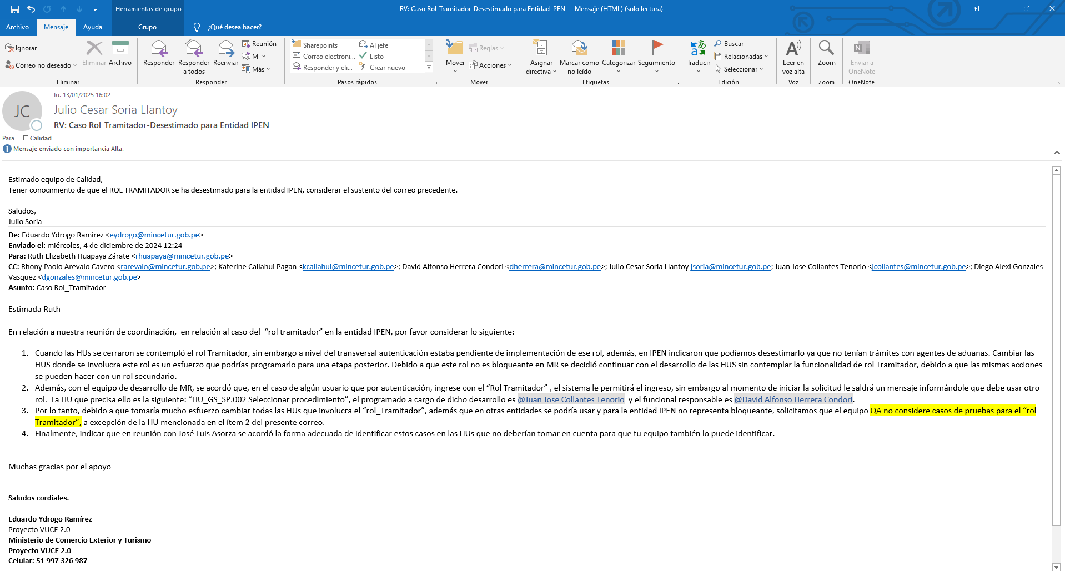

sustento rol Asignador
